Applicationアップデートアーカイブ仕様
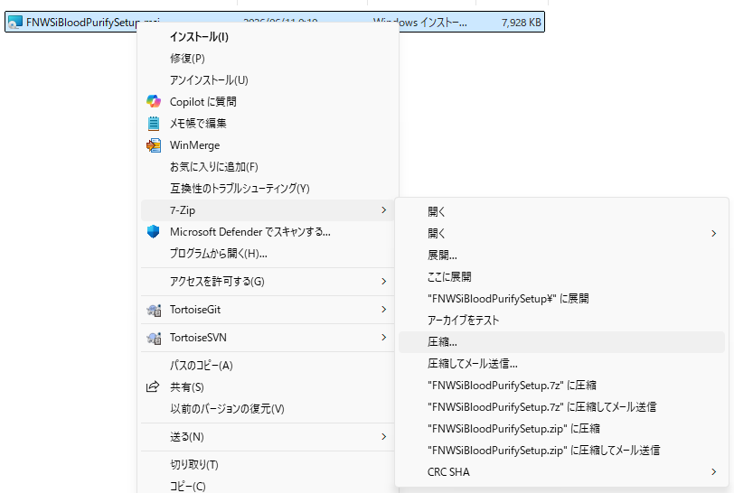
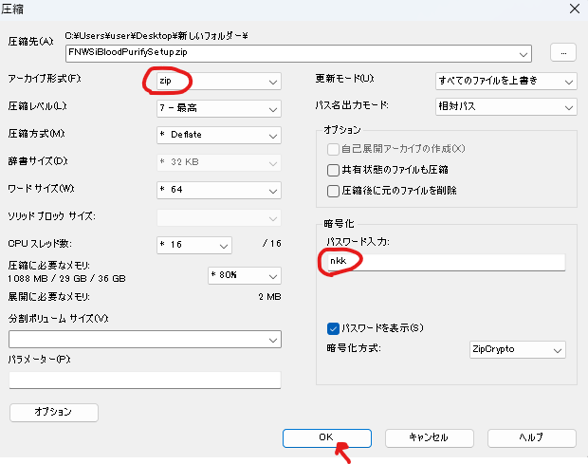
Applicationアップデートアーカイブ仕様
※チケット「#11617 単体アプリ、サービスの名称見直し」で実装

 | 基本動作仕様
 | ① | 新しいApplicationのビルドmsiインストーラーファイルが作成される同時に、Applicationアップデートアーカイブファイルも作成しておくこと
 | ② | Applicationアップデートアーカイブファイルはパスワード(*1)付きのzipファイル型式で配布すること |  |  |  |  | ※1:文字列 nkk 固定
 | ③ | zipファイル内には、対象msiファイルのみ格納すること。フォルダと一緒にアーカイブすることはNG。
 | ④ | 以下の対応表に従い、msiファイルごとに正しいzipファイル名でアーカイブファイルが作成されること。

 |  | 特殊浄化通信アプリ |  |  | アップデートアーカイブ
 |  |  | FNWSiBloodPurifySetup.msi | → |  | FNWSiBloodPurifySetup.zip
 |  | 帳票レイアウトデザイナーアプリ
 |  |  | FNWSiLayoutDesignerSetup.msi | → |  | FNWSiLayoutDesignerSetup.zip
 |  | FNWSiカードアプリ
 |  |  | FNWSiAccessCardSetup.msi | → |  | FNWSiAccessCardSetup.zip
 |  | 印刷サーバーアプリ
 |  |  | FNWSiPrintServerSetup.msi | → |  | FNWSiPrintServerSetup.zip
 |  | 体重計アプリ
 |  |  | FNWSiScaleSetup.msi | → |  | FNWSiScaleSetup.zip
 |  | スケールベッドアプリ
 |  |  | FNWSiBedScaleSetup.msi | → |  | FNWSiBedScaleSetup.zip
 |  | YYYY年度JSDT統計調査アプリ
 |  |  | FNWSiJSDTStatisticsSetup.msi | → |  | FNWSiJSDTStatisticsSetup.zip

 | アーカイブファイル例：
 |  | 特殊浄化通信アプリ
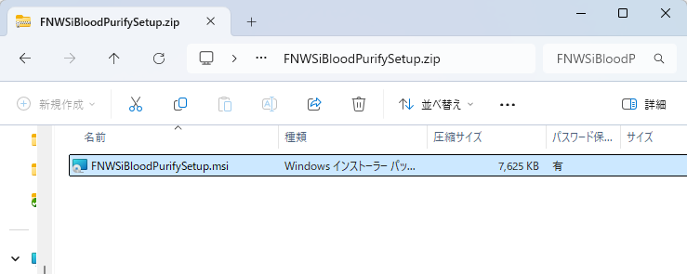

 |  | 帳票レイアウトデザイナーアプリ
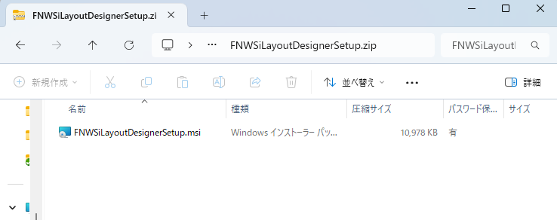

 |  | FNWSiカードアプリ
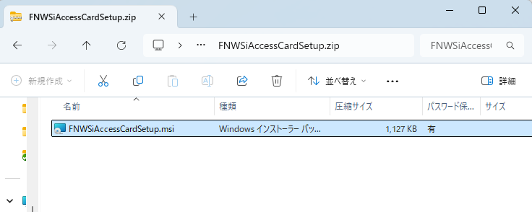

 |  | 印刷サーバーアプリ
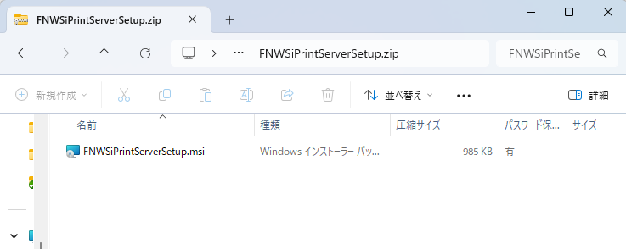

 |  | 体重計アプリ
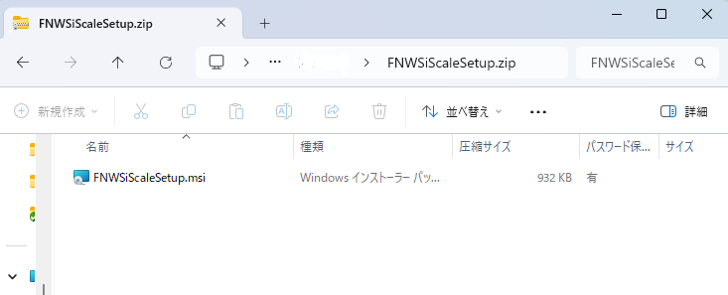

 |  | スケールベッドアプリ
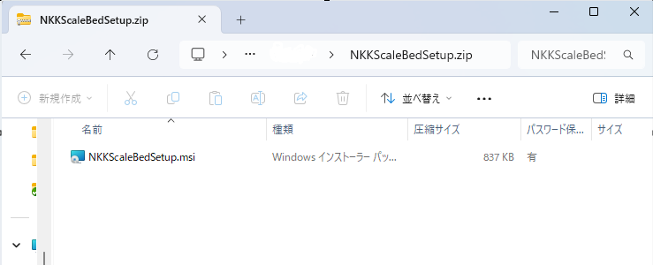

 |  | YYYY年度JSDT統計調査アプリ
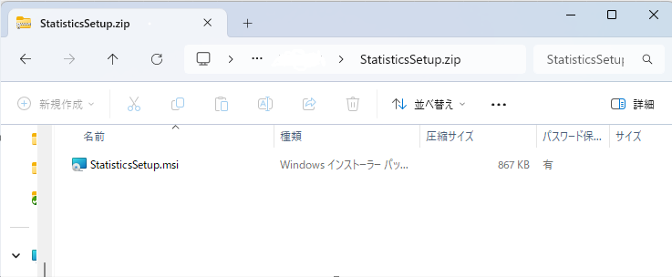

 | 付録：アーカイブファイル作成方法
 |  | 方法：7z方式

